Расчет ДУ
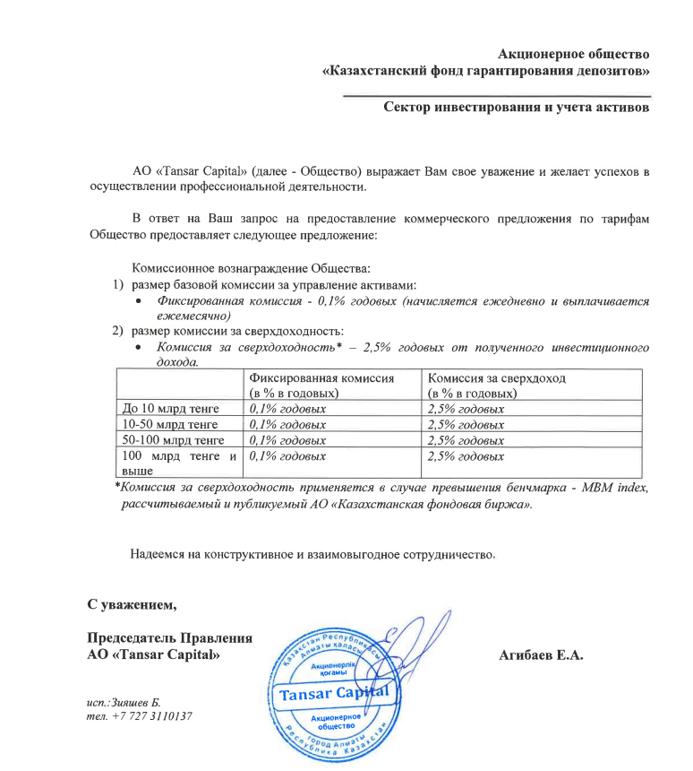
Средняя грязная | Сумма комиссий кроме ДУ | Месячная доля комиссии ДУ | Оплаченная комиссия ДУ за июль (без корректировки) | Фактическая комиссия за июль | Корректировка комиссии ДУ за июль | Комиссия ДУ за август | К оплате
21,884,919,601.4 | 998,494.25 | 1,823,743.30 | 1,816,213.00 | 1,816,211.03 | -1.98 | 1,823,508.11 | 1,823,506.14

